Sheet1
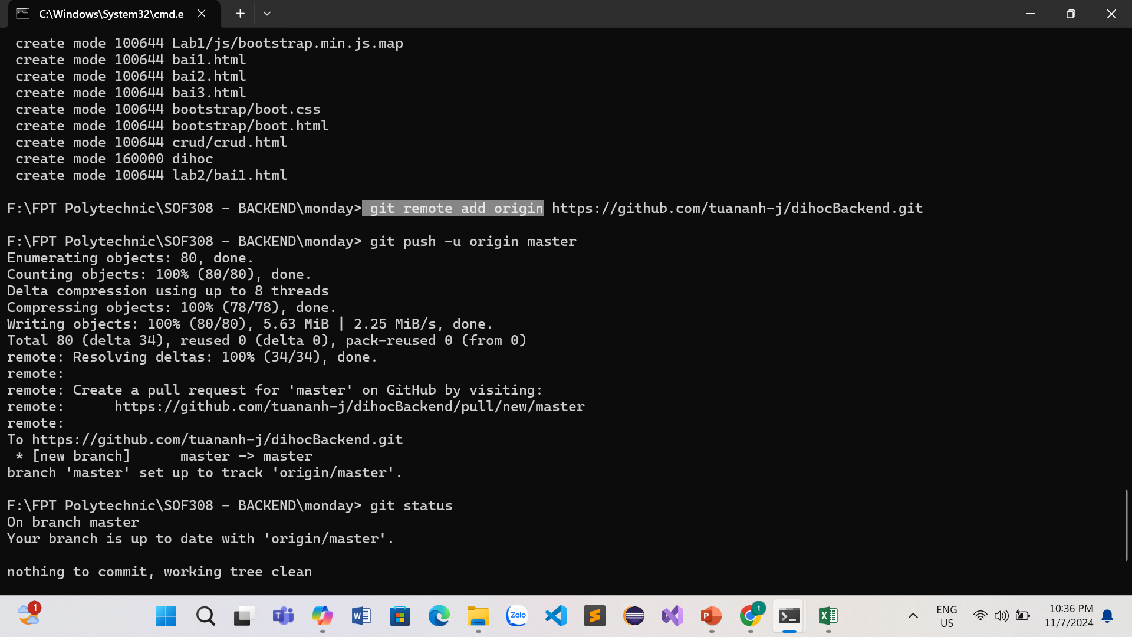
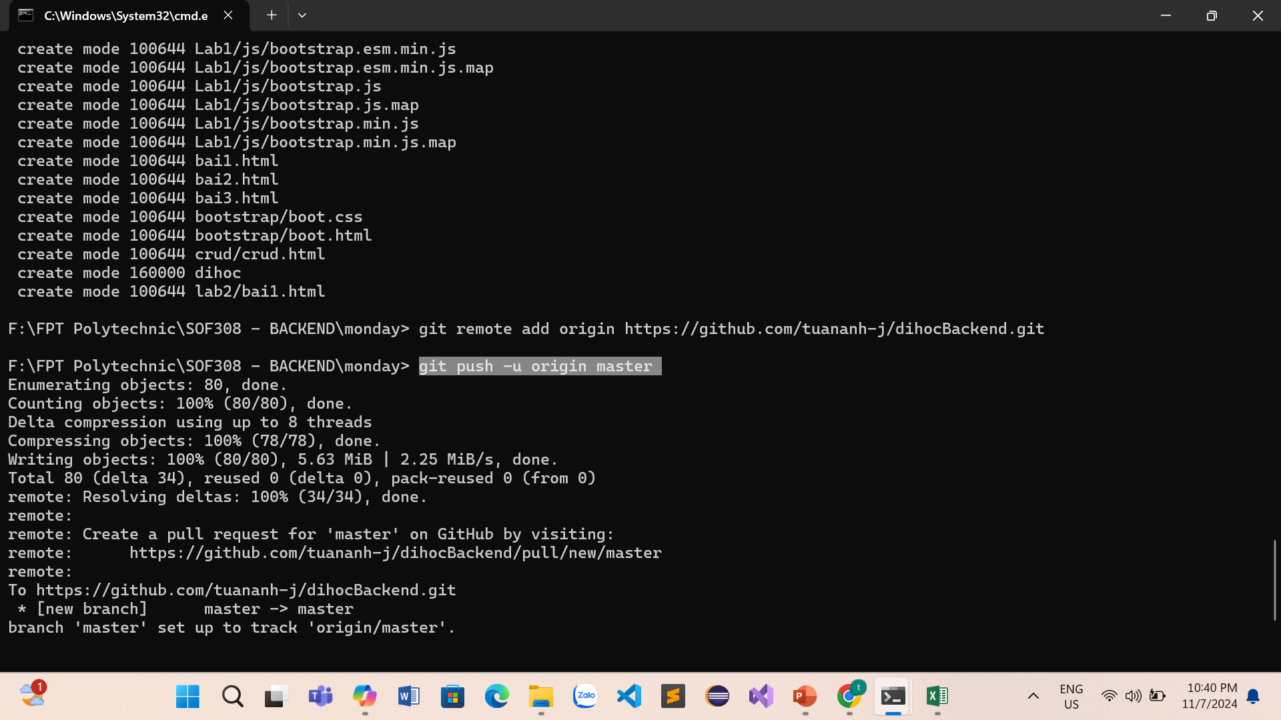
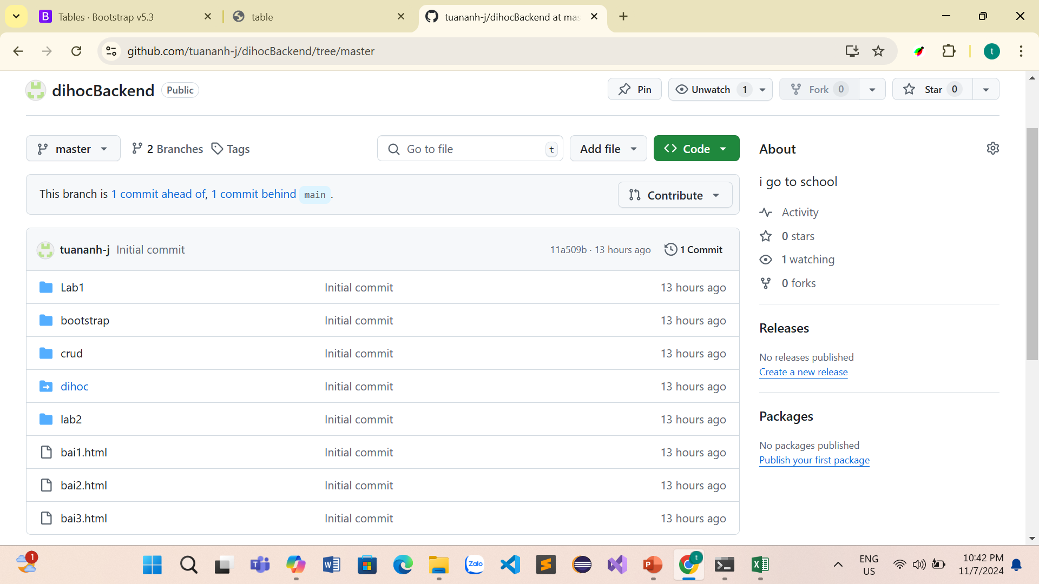
Đẩy dự án lên GitHub bằng Git là một quy trình đơn giản và có thể được thực hiện thông qua các bước sau:

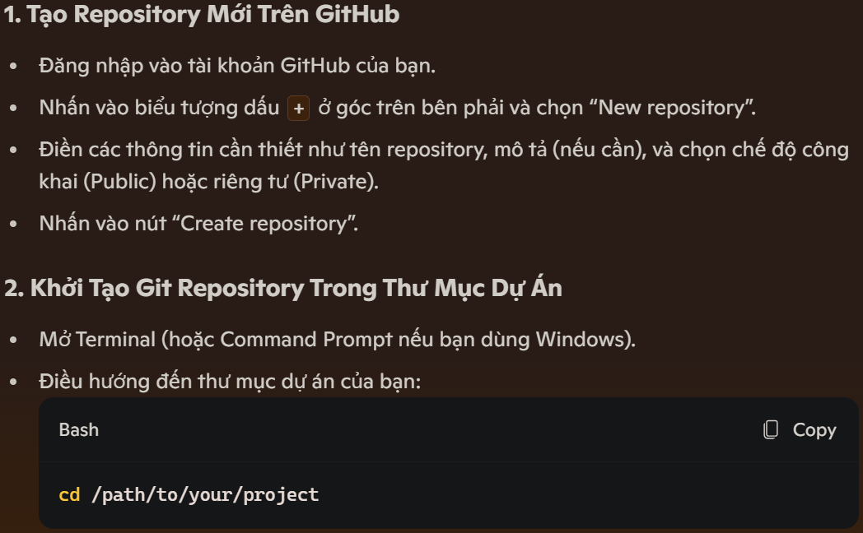
 | Chọn new "tạo repositories mới" | Chọn repositories mới tạo, chọn "<> code", copy đường dẫn | mở terminal đến thư mục "project" cần đưa lên | gõ "cmd"

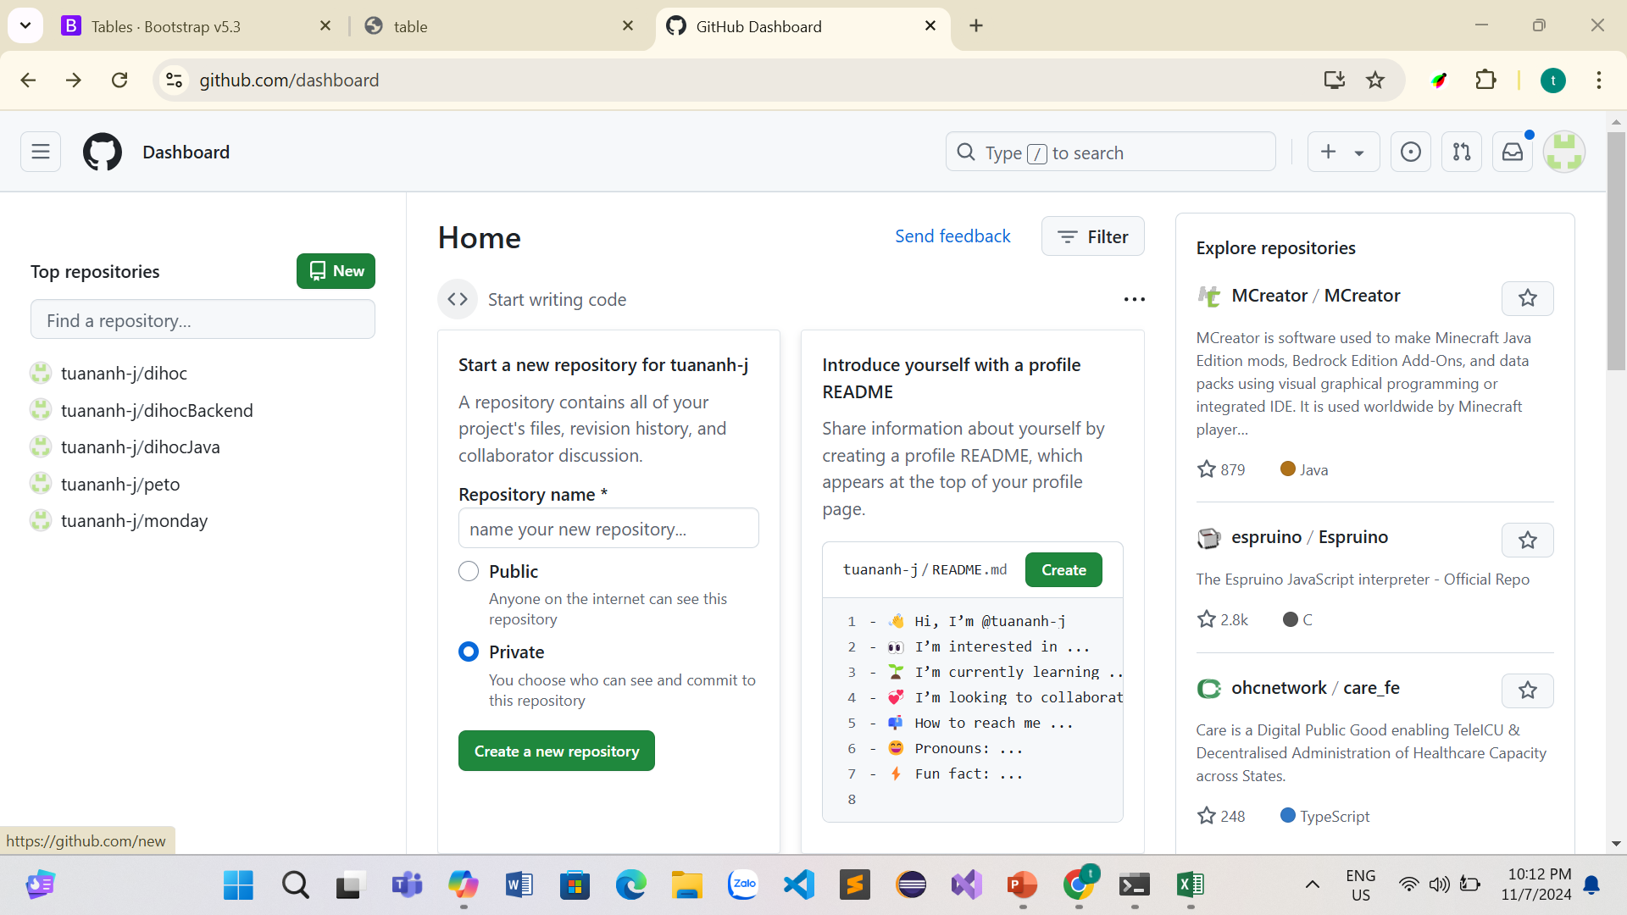
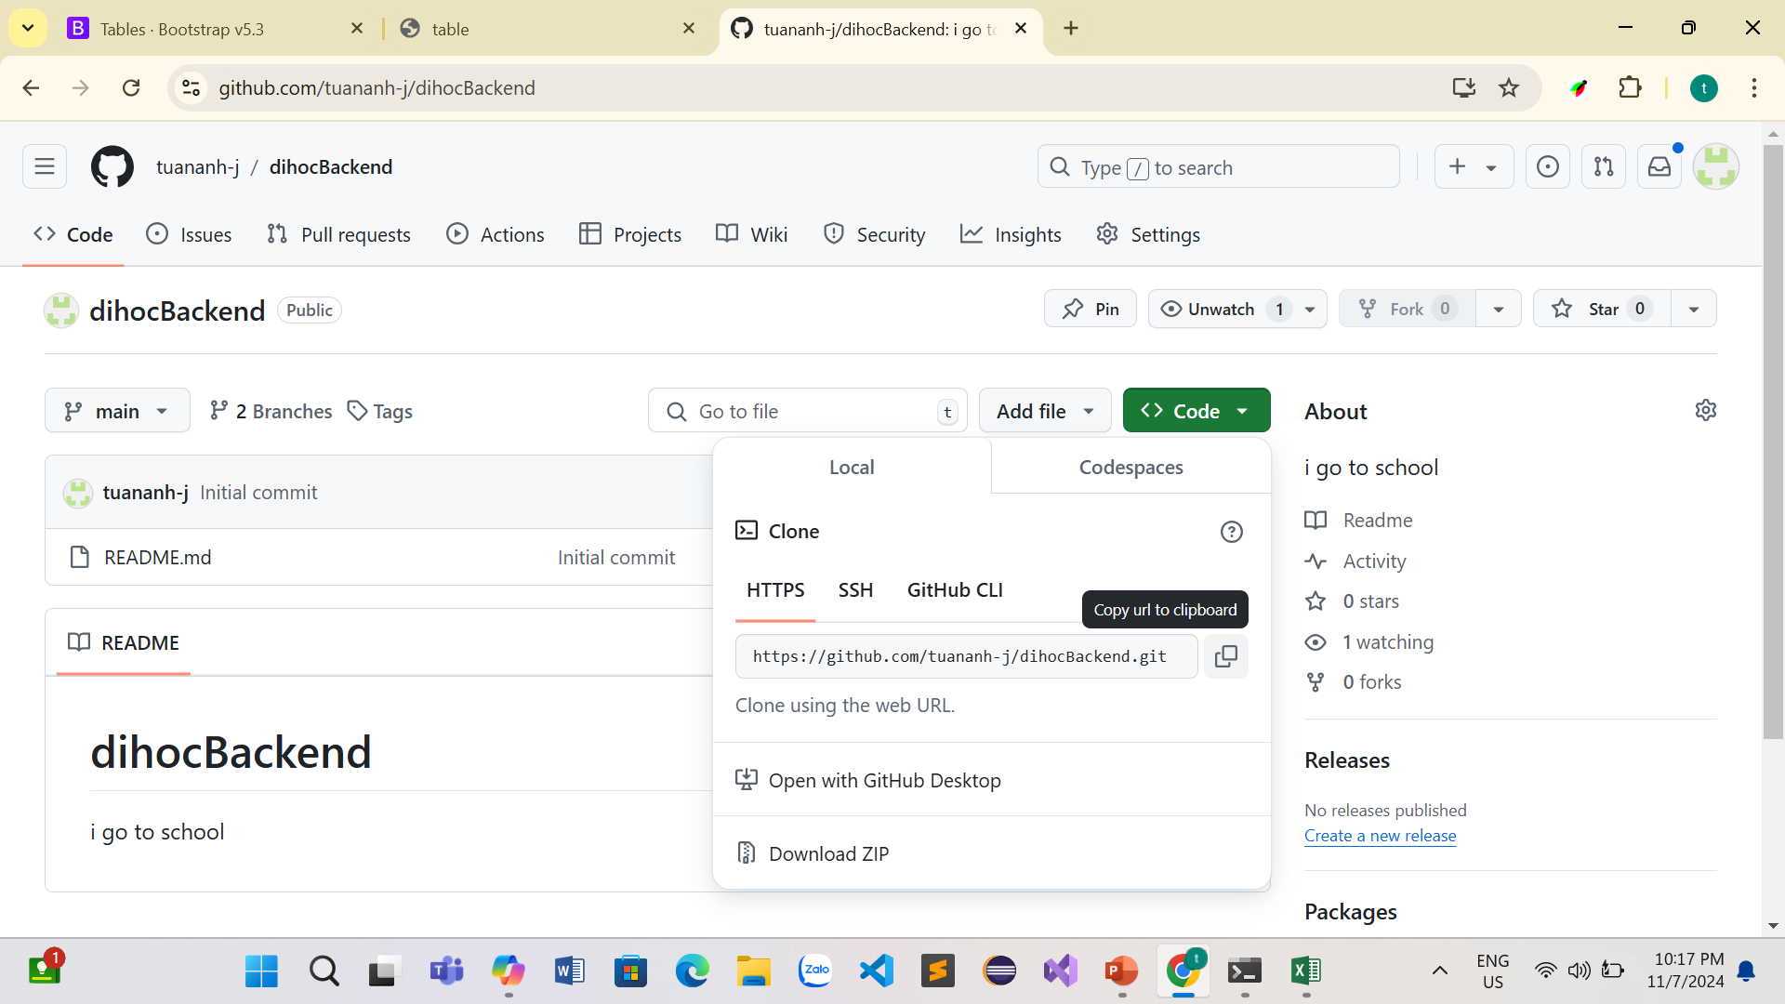
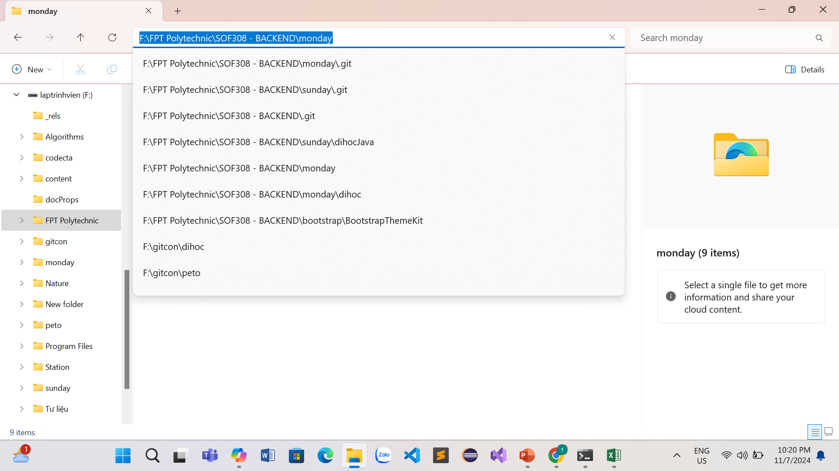
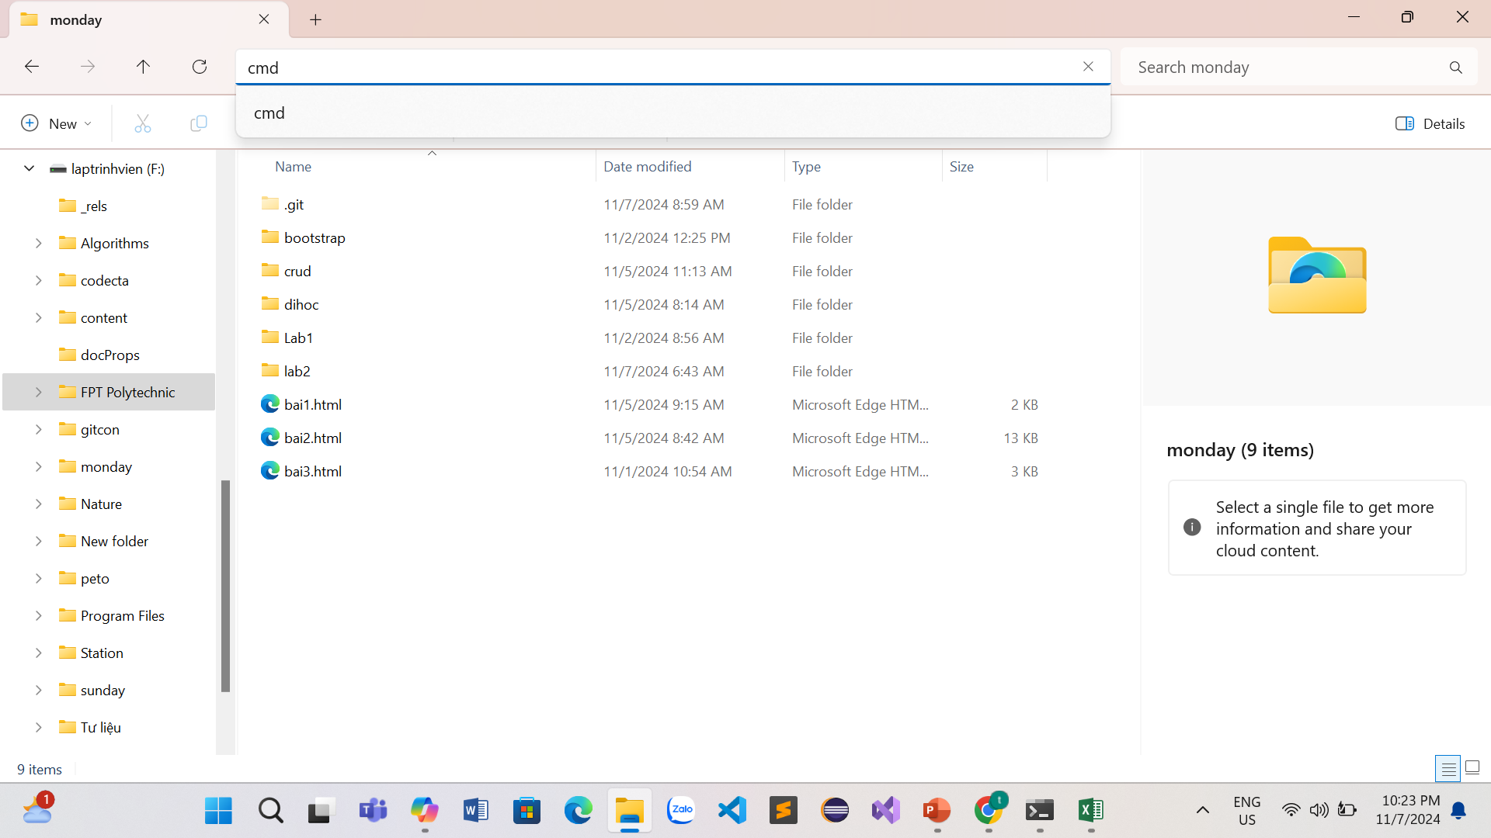
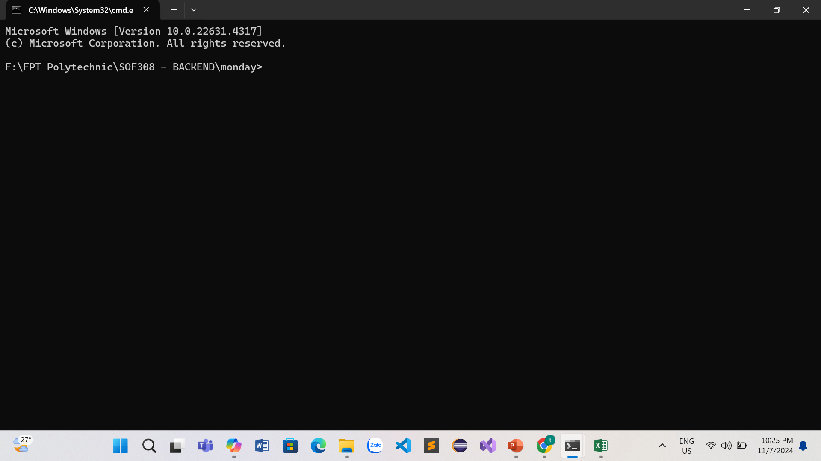

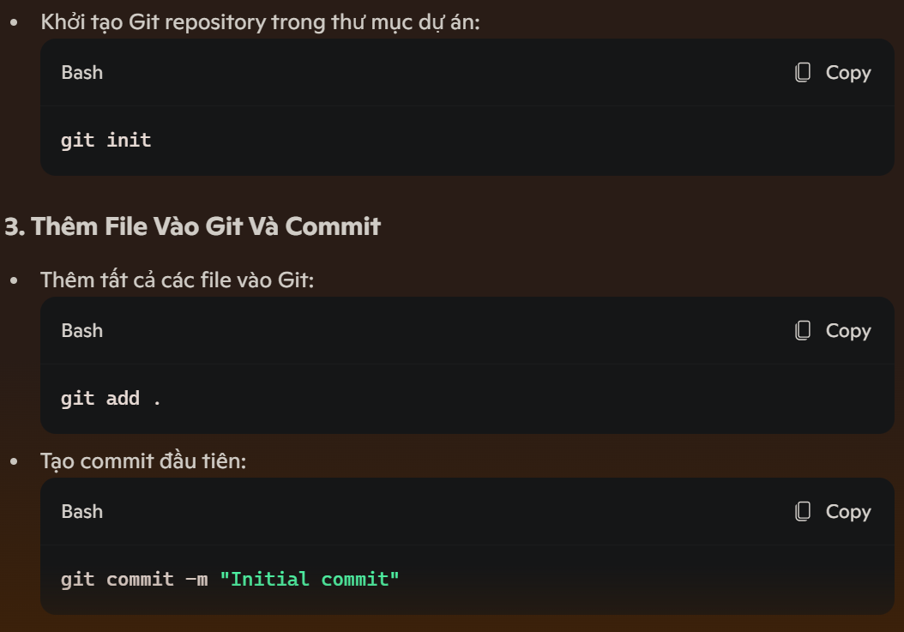
 | Gõ "git init" nhằm khởi tạo git repository trong thư mục dự án: | Gõ "git add . " thêm tất cả các file vào git | Gõ "git commit -m "……." này '...' là lời nhắn xác nhận.

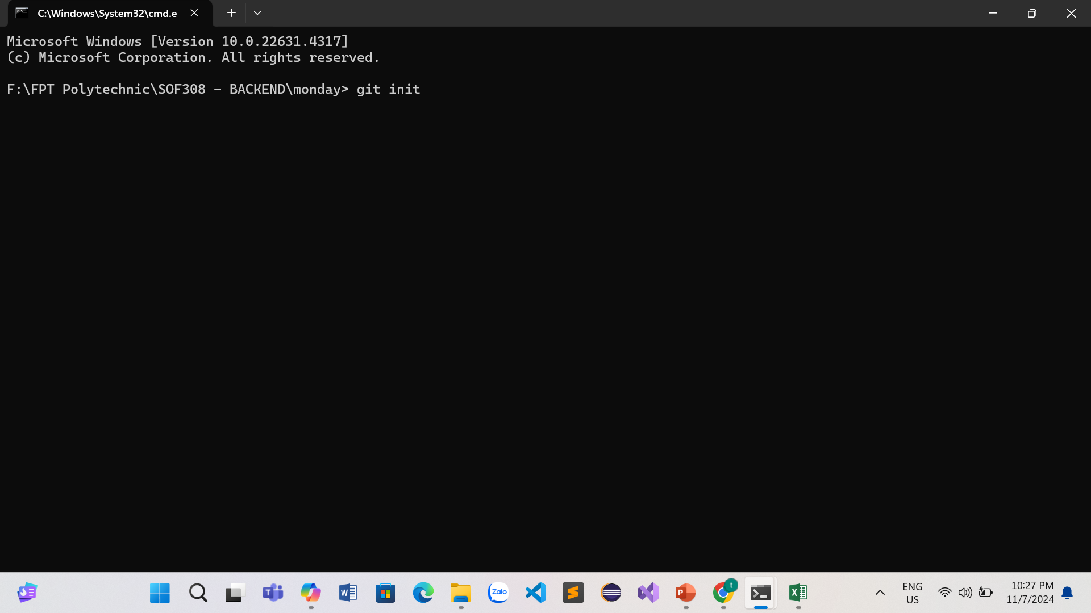
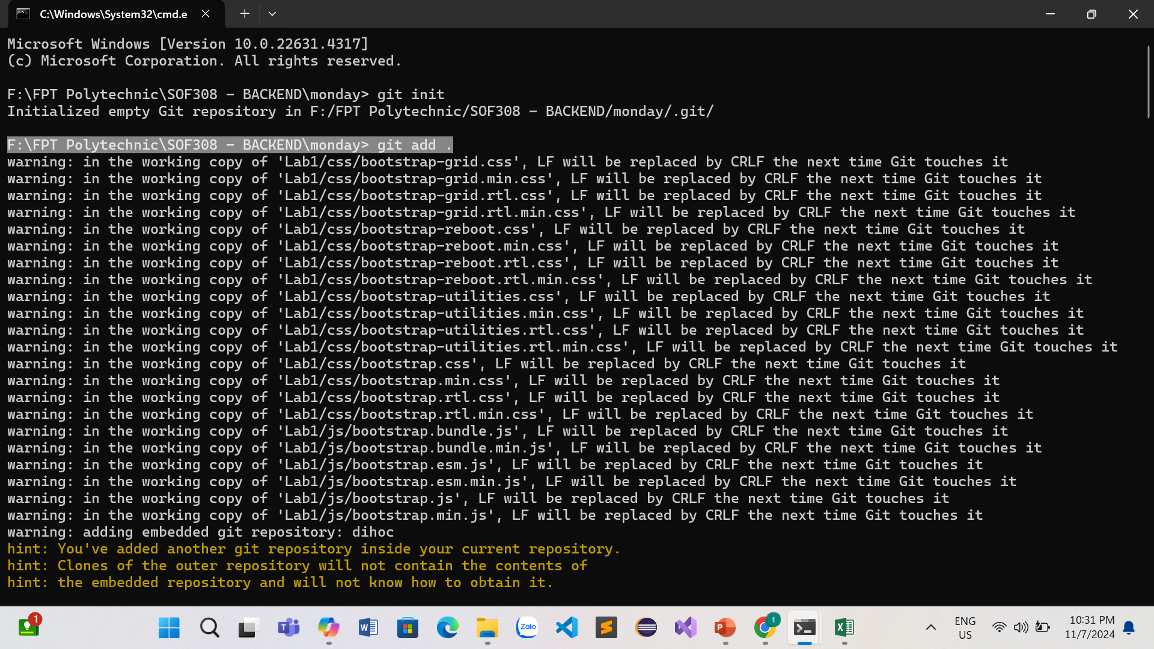
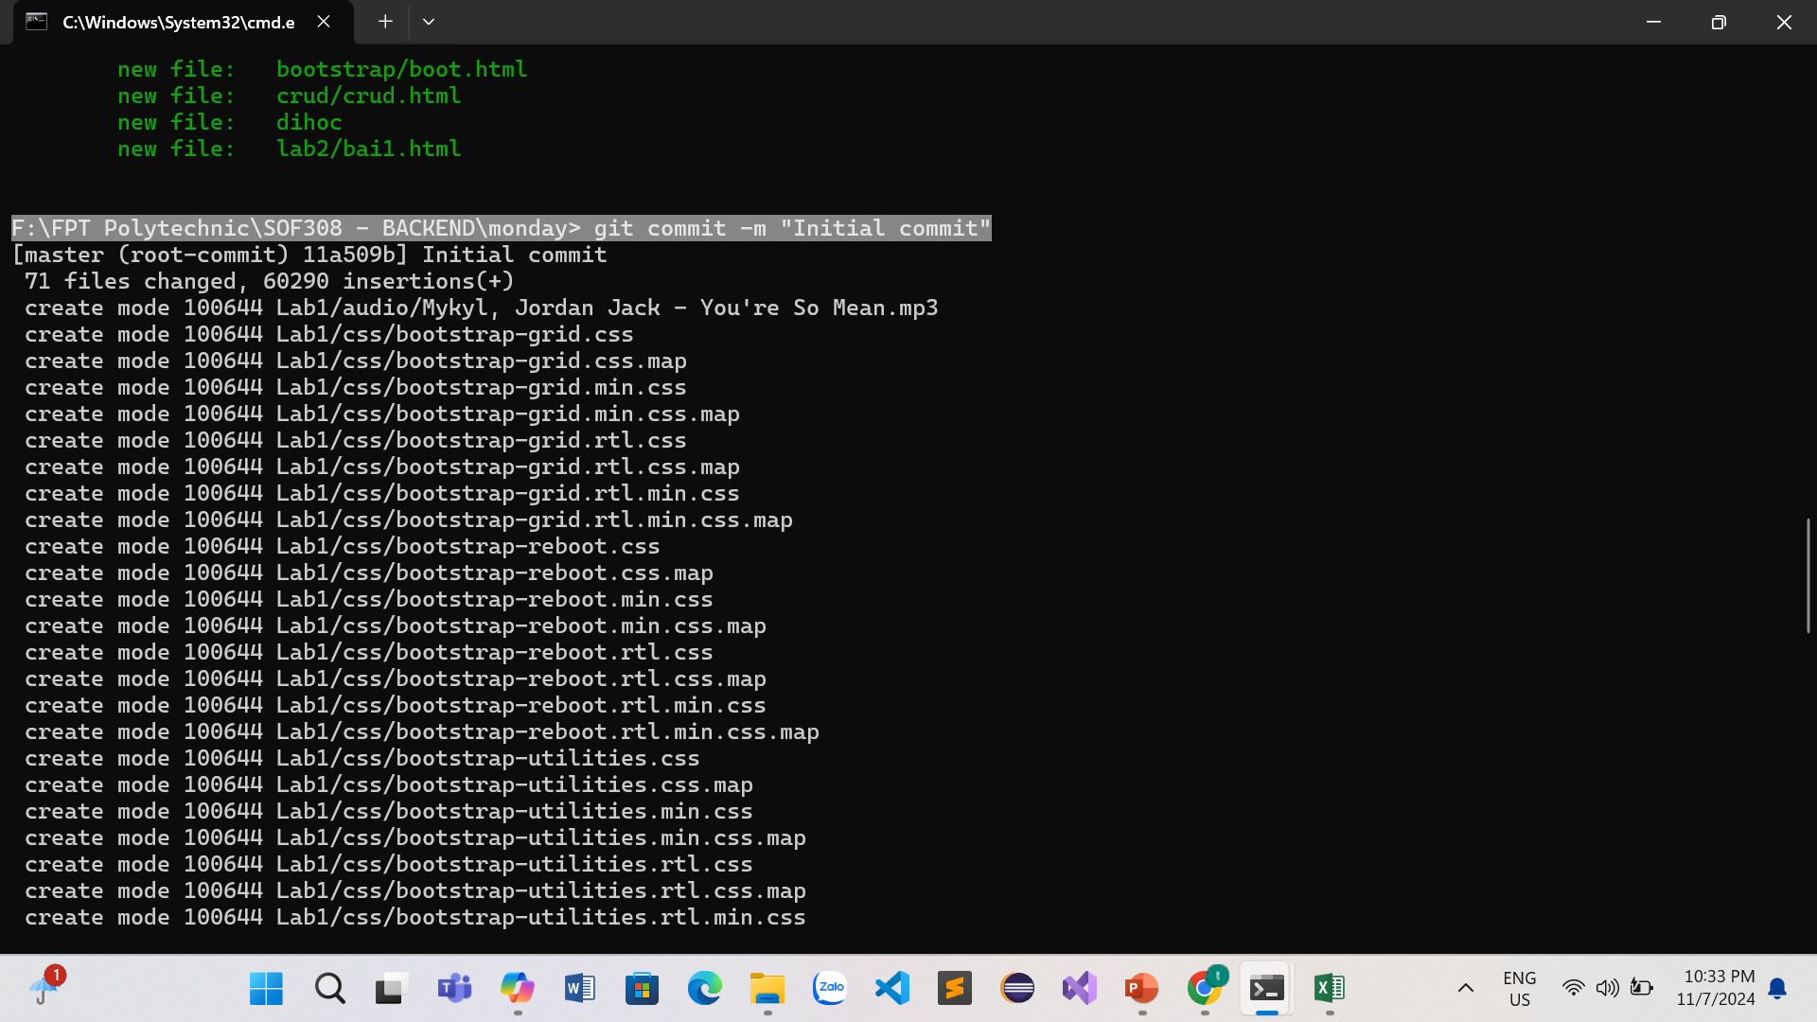

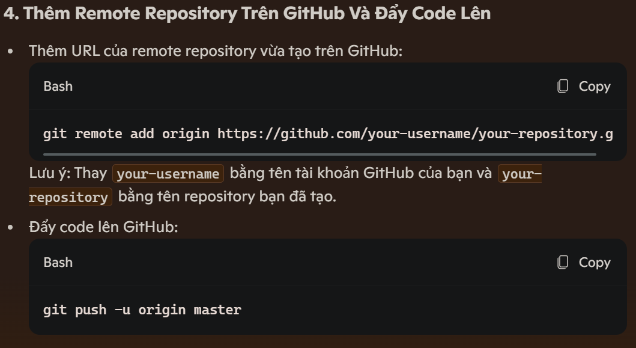
 | thêm remote repository trên github, đẩy code lên | gõ "git push -u origin master" đưa dữ liệu lên nhánh master
 | đường dẫn "mình đã lấy ngay khi khởi tạo trên github"
 | copy đường dẫn, khi dán vào nhớ nhấn chuột phải

